Лист1
Размер 2,00 х 1,40 х 1,20 м
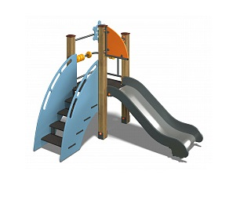 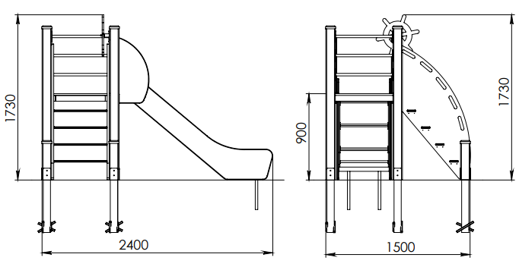 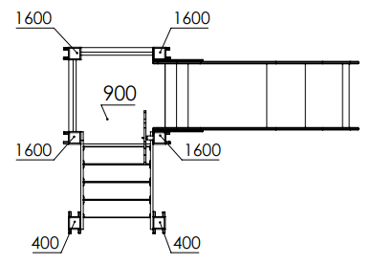

№ п/п | Артикул | Наименование | Кол-во | Изображение | цвет | Длина, м | Ширина, м | Высота, м | Объем, м3 | Заглушка м8-10 (крепеж к столбу) (на 1 комплектующую) | всего м8-10 | Заглушка м6 (крепеж фанеры между собой) | всего м6 | Объем всего |  | Меб. Болт М10х160 | Гл. М8х60 | Гл. М8х80 | Меб. М6х40 | Меб. М6х75
СТОЛБЫ
1 | 0004ДБ | Столб (брус 100х100) 400мм | 2 |  | тик | 1 |  |  | 0.008 |  |  |  |  | 0.016
2 | 0008ДБ | Столб (брус 100х100) 1700 мм | 4 |  | тик | 1.5 |  |  | 0.000 |  |  |  |  | 0.000
3 | 0013МП | Закладная для столба 100х100 | 6 |  | 7047 |  |  |  | 0.000 | 3 | 18 |  | 0 | 0.000 |  |  | 18
ПЛОЩАДКИ |  |  |  |  |  |  |  |  |  |  | 0 |  | 0 | 0.000
4 | 0003СБ | Площадка двойная 800х800 (СБ) | 1 |  |  | 1.5 | 0.8 | 0.08 | 0.121 |  | 0 |  | 0 | 0.121 |  | 4
5 | 0003МП | Уголок крепления фанеры | 4 |  | 7047 |  |  |  |  |  | 0 |  | 0 | 0.000
ЛЕСТНИЦА 900 |  |  |  |  |  |  |  |  |  |  | 0 |  | 0 | 0.000
6 | 000254 | Боковина горки 1.04 1421 x 806 x 21 | 2 | 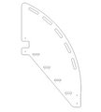 | 5012 | 1.421 | 0.8 | 0.021 | 0.024 | 0.048 | Шуруп (глухарь) 8х80 - 4 шт. Шайба м8 увел. - 4шт. | 4 | 8 |  | 0 |  |  | 10
7 | 000023 | Ступень 600х150 600 x 150 x 18 | 4 |  | противоскользящая | 0.6 | 0.14 | 0.018 | 0.002 | 0.006 | Саморез по дереву 3.5х35 - 5 шт. |  | 0 |  | 0 |  |  |  | 8
8 | 0006ДБ | Подступенок (доска 35х90х558) | 4 |  | 8014 | 0.035 | 0.09 | 0.558 | 0.002 | 0.007 | Шуруп (глухарь) 8х50 - 2 шт. Шайба м8 увел. - 2шт. | 2 | 8 |  | 0 |  |  |  |  | 8
ПАНЕЛИ |  |  |  |  |  |  |  |  |  |  | 0 |  | 0 | 0.000
9 | 000230 | Штурвал 6.10 401 x 458 x 21 | 1 |  | 5012 | 0.994 | 1.21 |  | 0.018 | 5 | 5 |  | 0 | 0.018 |  |  |  | 2
10 | 0000812 | Держатель счет одинарный 5.17 164 x 250 x 21 | 2 |  | 2008 | 0.8 | 0.65 |  | 0.008 | 4 | 8 |  | 0 | 0.016 |  |  |  | 4
11 | 000041 | Кольцо счеты (110х110х21 мм) | 10 |  | разноцветные | 0.11 | 0.11 |  | 0.000 |  | 0 |  | 0
12 | 0003МП | Уголок крепления фанеры | 16 |  | 7047 |  |  |  |  |  | 0 | 2 | 32 | 0.000
 |  |  |  |  |  |  |  |  |  | 0.000 |  |  | 0 | 0 | 0
13 | 0006СБ | Горка 600х1700 H=900 | 1 |  | 7015/2008 | 0.6 | 1.7 | 1.9 | 1.938 | 1.938 | Шуруп (глухарь) 8х80 - 1 шт. Болт мебельный М6х45 - 1 шт. Шайба м8 увел. - 2 шт. Гайка м6 - 1 шт | 1 | 1 | 1 | 1 |  |  | 6 | 4
МЕТАЛЛ |  |  |  |  |  |  |  |  |  |  | 0 |  | 0 | 0.000
14 | 0020МП | Перемычка 600 мм (серый) | 4 |  | 7047 | 0.6 | 0.04 | 0.1 | 0.002 | 4 | 16 |  | 0 | 0.010 |  |  |  | 16
15 | 0058МП | Труба 21x600мм (под счеты) | 2 |  | 7047 | 0.6 | 0.021 | 0.21 | 0.003 |  | 0 |  | 0
16 | 0084МП | Поручень горки дуга (570mm) | 1 | 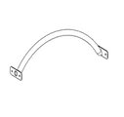 | 7047 |  |  |  |  |  |  |  | 0 |  |  |  |  | 4
17 |  | Вращательный элемент руля | 1 | 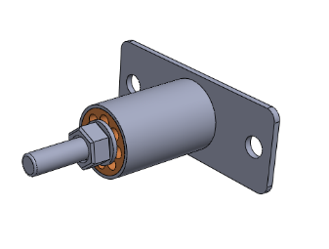 | 7047 |  |  |  |  |  |  |  |  |  |  |  |  | 2
18 | 0003МП | Уголок 55х55х40 | 8 |  | 7047
 |  |  |  |  |  |  |  |  |  |  | 0 |  | 0 | 0.000
34 | КЧМ6КС | Заглушка пластиковая на болт М6 (черные) | 20 |  | Черный | 0.027 | 0.027 | 0.016 | 0.000 |  | 0 |  | 0 | 0.000
35 | КЧМ8КС | Заглушка пластиковая на болт М8-10 (черные) | 72 |  | Черный | 0.036 | 0.036 | 0.023 | 0.000 |  | 0 |  | 0 | 0.002
36 | 100-100.11КК | Заглушка 100-100.11КК | 6 |  | Черный | 0.09 | 0.09 | 0.044 | 0.000 |  | 0 |  | 0 | 0.002 |  |  | 6
 |  |  |  |  |  |  |  |  |  |  | 47 |  | 49 | 1.185 |  | 4 | 24 | 44 | 12 | 8
 | Метизы |  |  |  |  |  |  |  |  |  |  |  |  |  |  | Меб. Болт М10х160 | Гл. М8х60 | Гл. М8х80 | Меб. М6х40 | Меб. М6х75
 | Меб. Болт | М10х160 | 4 | шт.
 |  | М6х40 | 12 | шт.
 |  | М6х75 | 8 | шт.
 | Глухарь | М8х60 | 24 | шт.
 |  | М8х80 | 44 | шт.
 | Шайба | М10 | 4 | шт.
 |  | М8 | 68 | шт.
 |  | М6 | 20 | шт.
 | Гайка | М10 | 4 | шт.
 |  | М6 | 20 | шт.
 | Загушка | КЧМ6КС | 20 | шт.
 |  | КЧМ8КС | 72 | шт.
 |  | 100-100.11КК | 6 | шт.
 | уголок | 90гр | 24 | шт.

 | лестница 900
 | эл. Крепежа. | размер | шт.
 | уголок | 55х55х40 90гр. | 8
 | Меб. Болт | М6х40 | 8
 |  | М6х75 | 8
 | Шайба | М6 | 16
 | Гайка | М6 | 16
 | Заглушка | КЧМ6КС | 16

 | Расход металла:
 | деталь | размер | площадь м2 | площадь на комплект м2 | масса 1шт. | Масса комплект кг
 | уголок | 110х40 | 0.0044 | 0.0352 | 0.06 | 0.48

 | покраска
 | артикул | наименование детали | площ. Пов. | 1 слой г/м2 | коэффицент | 1 шт. гр. | комплект гр. | шт. | цвет
 | 000254 | Боковина горки 1.04 1421 x 806 x 21 | 1.3 | 200 | 1.1 | 286 | 572 | 2 | 8014
 | 0006ДБ | Подступенок (доска 35х90х558) | 0.15 | 200 | 1.1 | 33 | 132 | 4 | 8014
 | 0003МП | Уголок крепления фанеры 55х55х40 | 0.01 | 200 | 1.1 | 2.2 | 17.6 | 8 | 9007

